Nhập
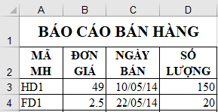

I/ | Nhập dữ liệu (Lưu lại bài)
Trong trang tính Nhập, thực hiện các yêu cầu sau:
1/ | Nhập dữ liệu và định dạng như hình bên phải bắt đầu từ ô A1.
2/ | Định dạng cột Ngày bán có độ rộng 15, và kiểm tra xem có nhập đúng kiểu ngày không.
3/ | Chèn dữ liệu từ tập tin bt6.csv vào trang tính bắt đầu từ ô A5 với ký tự phân cách là dấu phẩy ",".
4/ | Lưu tập tin.

Chèn và xóa
BÀI THỰC HÀNH EXCEL SỐ 6.2

 | PHIẾU GIAO NHẬN 1

 | MÃ SP | SỐ LƯỢNG | TÊN SP | ĐƠN GIÁ | KHUYẾN MÃI | THÀNH TIỀN
 | XB | 19 | Xà bông | 4200 | 3 | 67200
 | S | 50 | Trà lài | 4350 | 5 | 195750
 | T | 20 | Súp Knor | 1000 | 4 | 16000
 | T | 1 | Súp Knor | 1000 | 0 | 1000

 |  | SẢN PHẨM |  |  |  |  | Tên KH | Quốc tịch | Mã PH | Ngày đến | Ngày đi | Số ngày ở
 |  | Mã SP | Tên SP |  |  |  | Kim | Korea | L1A-F1 | 2006-09-01 | 2006-09-05 | 5
 |  | XB | Xà bông |  |  |  | Nam | Korea | L1B-F2 | 2006-09-10 | 2006-09-15 | 6
 |  | S | Trà lài |  |  |  | Yoo | Korea | L2A-F3 | 2006-09-21 | 2006-09-25 | 5
 |  | T | Súp Knor |  |  |  | Lee | Korea | L2B-F1 | 2006-09-10 | 2006-09-14 | 5
 |  |  |  |  |  |  | Hùng | Việt Nam | L1C-F1 | 2006-09-02 | 2006-09-05 | 4
 |  |  |  |  |  |  | Minh | Việt Nam | L2A-F2 | 2006-09-12 | 2006-09-20 | 9
 |  |  |  |  |  |  | Dũng | Việt Nam | L1A-F3 | 2006-09-21 | 2006-09-30 | 10
 |  |  |  |  |  |  | Peter | Anh | L2B-F2 | 2006-09-06 | 2006-09-09 | 4
 |  |  |  |  |  |  | David | Pháp | L1A-F1 | 2006-09-11 | 2006-09-15 | 5
 |  |  |  |  |  |  | John | Mỹ | L2A-F2 | 2006-09-01 | 2006-09-06 | 6

 |  | BẢNG GIÁ
 |  | Mã | Sản xuất | Quản lý
 |  | PX1 | 180 | 185
 |  | PX2 | 110 | 120
 |  | PX3 | 150 | 150
 |  | PX4 | 200 | 215

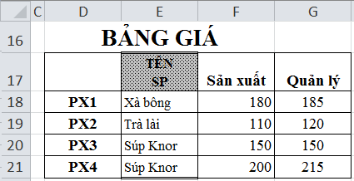
HÌNH 1
Mã
 | III/ | Chèn và xóa
 |  | Trong trang tính Chèn và xóa, thực hiện các yêu cầu sau:
 |  | 1/ | Xóa cùng lúc 2 cột J và K.
 |  | 2/ | Trong bảng PHIẾU GIAO NHẬN 1 di chuyển cột SỐ LƯỢNG ra phía sau cột ĐƠN GIÁ như HÌNH 2.
 |  | 3/ | Định dạng dạng bảng cho các khối ô D12:E15, J11:O21, có thiết lập tiêu đề cho bảng.
 |  | 4/ | Chèn thêm khối ô bên trái khối ô J11:J21.
 |  | 5/ | Tại ô J11 điền chuỗi STT, các ô trong khối J12:J21 điền các số thứ tự từ 1,2,3....
 |  | 6/ | Chèn thêm 1 cột trước cột J sao cho cột mới chèn có định dạng tương tự cột bên phải của nó.
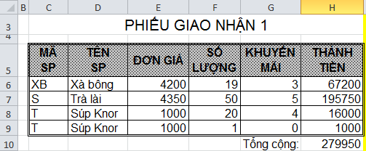
HÌNH 2
 |  | 7/ | Sao chép cột Tên SP (khối ô D5:D9) trong bảng PHIẾU GIAO NHẬN 1 sang phía trước cột Sản xuất (khối ô E25:E29) trong BẢNG GIÁ như HÌNH 1.
 |  | 8/ | Lưu tập tin.

Điền tự động
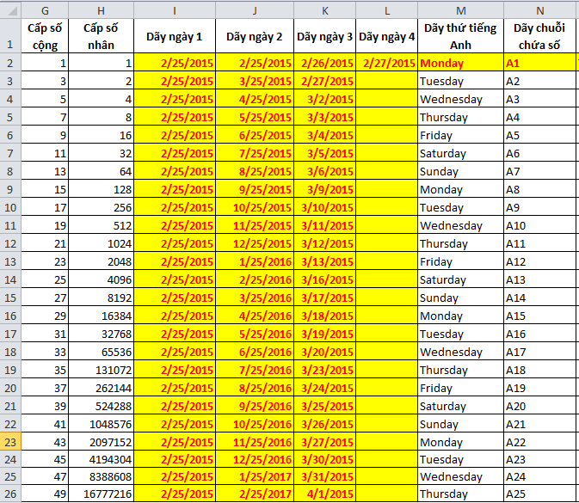
HÌNH 3
HÌNH 4
 |  | Cấp số cộng | Cấp số nhân | Dãy ngày 1 | Dãy ngày 2 | Dãy ngày 3 | Dãy ngày 4 | Dãy thứ tiếng Anh | Dãy chuỗi chứa số | Dãy thứ tiếng Việt
 |  | 1 | 1 | 2015-02-25 | 2015-02-25 | 2015-02-26 | 2015-02-27 | Monday | A1 | Thứ hai
 |  | 3

IV/ | Điền tự động
Trong trang tính Điền tự động, thực hiện các yêu cầu sau:
1/ | Tự động điền dữ liệu cho khối G2:N26, tùy chọn điền sao cho nội dung và định dạng giống các cột dữ liệu trên HÌNH 3.
2/ | Tạo dãy tùy chỉnh tự động điền cho các thứ trong tuần của tiếng Việt: từ Thứ hai đến Chủ nhật.
3/ | Sử dụng dãy tuỳ chỉnh tự động điền của câu 2, điền dữ liệu cho khối ô O2:O26 như HÌNH 4.
4/ | Lưu tập tin.

